信用交易
融资融券市场交易数据统计（20220901）

标的证券 | 融资融券余额（亿元） | 融资余额（亿元） | 融券余额（亿元） | 融资买入额（亿元） | 融资融券规模变化（亿元） | 融资余额增幅(‰) | 融券余额增幅(%)
统计数据 | 16,109.96 | 15,067.18 | 1,042.79 | 435.10 | -43.82 | -2.60 | -0.43
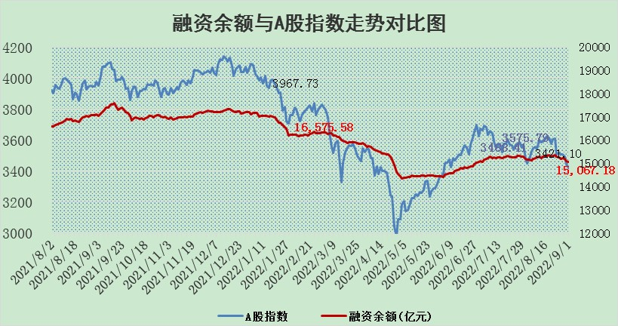

行业标的券信用资金净流入情况图
 | 当日标的券信用资金净流入（百万元） | 前一日标的券信用资金净流入（百万元）
农林牧渔 | (151.90) | -376.69
食品饮料 | 423.30 | -818.02
纺织服饰 | 3.69 | 16.65
家用电器 | (362.65) | -291.14
美容护理 | 14.12 | -9.82
医药生物 | (140.54) | -865.54
社会服务 | 41.39 | 2.31
商贸零售 | 76.06 | -32.28
交通运输 | (8.45) | 344.70
传媒 | 42.20 | -91.52
银行 | (250.64) | -408.30
非银金融 | (138.97) | -44.33
房地产 | (184.26) | -212.76
建筑装饰 | (14.62) | -20.39
建筑材料 | (44.06) | -59.25
通信 | (46.43) | -78.65
计算机 | (306.11) | -235.49
电子 | (11.08) | -523.46
轻工制造 | 6.89 | -33.86
机械设备 | (15.89) | -91.81
汽车 | (105.91) | -843.61
电力设备 | (688.93) | -1418.71
国防军工 | (317.40) | -135.24
环保 | 3.44 | -47.60
公用事业 | (252.66) | -569.10
钢铁 | (23.97) | -75.18
基础化工 | (143.26) | -322.78
石油石化 | (96.77) | -176.01
煤炭 | (98.18) | -311.03
有色金属 | (396.61) | -610.81

标的基金代码 | 标的基金简称 | 融资余额/市值(%) | 融资余额增幅(%) | 融资买入额/成交金额(%) | （融资余额净增额-融券余额净增额）/市值(‱) | 融券余额降幅(%) | ABS[（融资余额净增额-融券余额净增额）/市值净增额-1](%)
159902 | 华夏中小板ETF | 1.75 | -1.10 | 0.02 | -3.52 | -1.70 | 93.58
159915 | 易方达创业板ETF | 1.63 | 3.76 | 404756.53 | 5.96 | 0.12 | 105.24
159919 | 嘉实沪深300ETF | 5.42 | -1.24 | 0.61 | -6.05 | 6.68 | 93.09
159920 | 华夏恒生ETF | 108.80 | 0.11 | 21.67 | 11.54 | 4.32 | 105.29
159922 | 嘉实中证500ETF | 0.55 | -2.97 | 18.81 | -1.60 | 0.01 | 95.65
159925 | 南方沪深300ETF | 0.02 | 5.35 | 0.01 | 0.08 | 0.00 | 100.13
159928 | 消费ETF | 1.05 | -0.09 | 3.55 | 0.07 | 2.33 | 100.04
159934 | 易方达黄金ETF | 471.99 | -0.23 | 18.72 | -108.43 | 0.00 | 67.03
159939 | 全指信息技术ETF | 0.68 | -1.23 | 73.25 | -0.85 | 0.00 | 99.18
159940 | 全指金融地产ETF | 0.31 | -3.65 | 0.01 | -1.19 | 0.00 | 94.56
159995 | 半导体芯片ETF | 1.91 | 5.15 | 172.49 | 4.23 | -32.98 | 105.35
159997 | 天弘中证电子ETF | 2.47 | -0.43 | 7.17 | -0.99 | 0.94 | 98.96
159998 | 天弘中证计算机主题ETF | 0.19 | 18.29 | 0.05 | 3.00 | 0.00 | 94.33
510050 | 华夏上证50ETF | 11.20 | 0.41 | 102.76 | 8.83 | 26.93 | 60.02
510180 | 华安上证180ETF | 0.48 | 1.15 | 3.67 | 0.68 | 21.93 | 101.10
510880 | 华泰柏瑞红利ETF | 0.19 | 0.13 | 0.42 | -3.78 | -150.33 | 95.88
510900 | 易方达恒生H股ETF | 149.79 | 0.08 | 12.56 | 11.26 | 0.00 | 105.24
511010 | 5年期国债ETF | 0.00 | 0.00 | 0.00 | 0.00 | 0.00 | 100.00
511380 | 可转债及可交换债券ETF | 33.13 | -0.57 | 0.67 | -18.96 | 0.00 | 132.10
512000 | 全指证券ETF | 6.80 | 1.30 | 32.14 | 8.89 | 0.37 | 118.53
512010 | 沪深300医药卫生ETF | 5.14 | 0.27 | 18.97 | 0.39 | -5.80 | 81.09
512070 | 沪深300非银ETF | 2.62 | 1.37 | 30.21 | 3.68 | 1.52 | 98.33
512400 | 南方中证申万有色金属ETF | 1.18 | -2.35 | 0.55 | -3.66 | -1.28 | 97.58
512580 | 广发中证环保产业ETF | 0.57 | -7.42 | 0.43 | -4.56 | 0.00 | 98.15
512660 | 国泰中证军工ETF | 2.89 | 1.46 | 25.36 | 7.56 | 5.57 | 104.11
512800 | 华宝中证银行ETF | 12.60 | 0.36 | 2.17 | 4.73 | 1.15 | 121.84
512980 | 广发中证传媒ETF | 1.71 | 4.93 | 243.76 | 8.09 | 2.31 | 123.97
515030 | 华夏中证新能源汽车ETF | 1.59 | -2.03 | 11.47 | 1.34 | 26.11 | 101.00
515050 | 华夏中证5G通信主题ETF | 1.57 | 1.60 | 106.15 | 2.73 | 5.53 | 104.64
515070 | 华夏中证人工智能ETF | 1.43 | -0.22 | 0.12 | -0.32 | 0.00 | 102.81
标的股票比较指标 |  | 融资余额/流通A股市值(%) | 融资余额增幅(%) | 融资买入额/成交金额(%) | （融资余额净增额-融券余额净增额）/流通A股市值(‱) | 融券余额降幅(%) | ABS[（融资余额净增额-融券余额净增额）/流通A股市值净增额-1](%)
前十名标的个股 |  | 众应互联 | 红旗连锁 | 百奥泰-U | 蒙泰高新 | 国际实业 | 泰和新材
 |  | 数知科技 | 天威视讯 | 中国科传 | 三维通信 | 长虹华意 | 冠农股份
 |  | 丹邦科技 | 蒙泰高新 | 农业银行 | 仲景食品 | 晋西车轴 | 有方科技
 |  | 易见股份 | 安记食品 | 万德斯 | 红旗连锁 | 天虹股份 | 隆平高科
 |  | 聚龙股份 | 三维通信 | 贵航股份 | 安记食品 | 三角轮胎 | 翔丰华
 |  | 绿庭投资 | 仲景食品 | 石英股份 | 通宇通讯 | 香雪制药 | 保利地产
 |  | 西水股份 | 天房发展 | 有方科技 | 天房发展 | 冠农股份 | 华友钴业
 |  | 仁东控股 | 索菲亚 | 五洲交通 | 中通客车 | 品渥食品 | 光迅科技
 |  | 数码科技 | 中国科传 | 南威软件 | 雪人股份 | 招商南油 | 祁连山
 |  | 全柴动力 | 今世缘 | 中国银行 | 天威视讯 | 康欣新材 | 贝因美
后十名标的个股 |  | 广田集团 | 中海油服 | 旋极信息 | 景嘉微 | 合肥百货 | 航发科技
 |  | 延安必康 | 三峡水利 | 广田集团 | 北纬科技 | 栖霞建设 | 渤海轮渡
 |  | 曙光股份 | 景嘉微 | 延安必康 | 京新药业 | 东风科技 | 蓝帆医疗
 |  | 龙净环保 | 韵达股份 | 曙光股份 | 三峡水利 | 中油资本 | 莱伯泰科
 |  | 中嘉博创 | 上海能源 | 龙净环保 | 泰山石油 | 永辉超市 | 美尔雅
 |  | 泰禾集团 | 北纬科技 | 中嘉博创 | 通富微电 | 三川智慧 | 天玑科技
 |  | 苏宁易购 | 京新药业 | 泰禾集团 | 上海能源 | 杭电股份 | 超图软件
 |  | 中信国安 | 步科股份 | 苏宁易购 | 建投能源 | 东兴证券 | 国新能源
 |  | 台海核电 | 莱伯泰科 | 中信国安 | 天玑科技 | 冰轮环境 | 科伦药业
 |  | 当代文体 | 天准科技 | 台海核电 | 翔丰华 | 热景生物 | 中京电子
说明：1.以上普通交易数据和信用交易数据皆以交易日收盘后数据为基准；2.上述标的证券总数据只计算标的证券市场总数据，不包括从标的证券中调出去标的证券数据，所以与交易所公布的总值略有不同； 3.上述行业采用申万一级行业分类；4.以上标的基金和标的个股中比较的6个指标值中：前5个（从左至右）为正向指标，值越大排名越靠前；第6个为逆向指标，值越小，排名越靠前；5.第6个指标中ABS[]表示求绝对值，其主要用于考量信用资金相对净流入对股价相对净变化的贡献程度；6.数据来源：wind，交易所。

